데스크탑
견 적 서

강원옵틱 |  | 귀하
전화 :
팩스 :
담당 :

아래와 같이 견적합니다.

견 적 합 계 : | ₩1,078,000
견 적 일 자 : | 2017-08-08
결 재 조 건 :

품 명 | 규 격 | 수 량 | 단 가 | 금 액 | 세 액 | 합 계 액
 |  |  |  | - | - | -
컴퓨터 | HP 400 G2 SFF | 1 | 800,000 | 800,000 | 80,000 | 880,000
 | 인텔 i5-4590 |  |  | - | - | -
 | 8GB DDR3 RAM |  |  | - | - | -
 | 128GB SSD + 500GB 7200RPM HDD |  |  | - | - | -
 | dvd+rw multi |  |  | - | - | -
 | Intel HD Graphics |  |  | - | - | -
 | Windows 7 Pro |  |  | - | - | -
 | HP IEEE1394b + cable |  |  |  | - | -
 |  |  |  | - | - | -
 |  |  |  |  |  | -
모니터 | 23er | 1 | 180,000 | 180,000 | 18,000 | 198,000

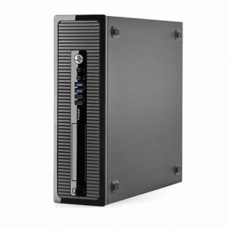
 |  |  |  | - | - | -

* 결제계좌 : 신한 110-138-600484 씨-넷 |  |  | 합 계 | 980,000 | 98,000 | 1,078,000
* 견적담당 : | 조규장(010-2910-7760)
* REMARK

